GPR
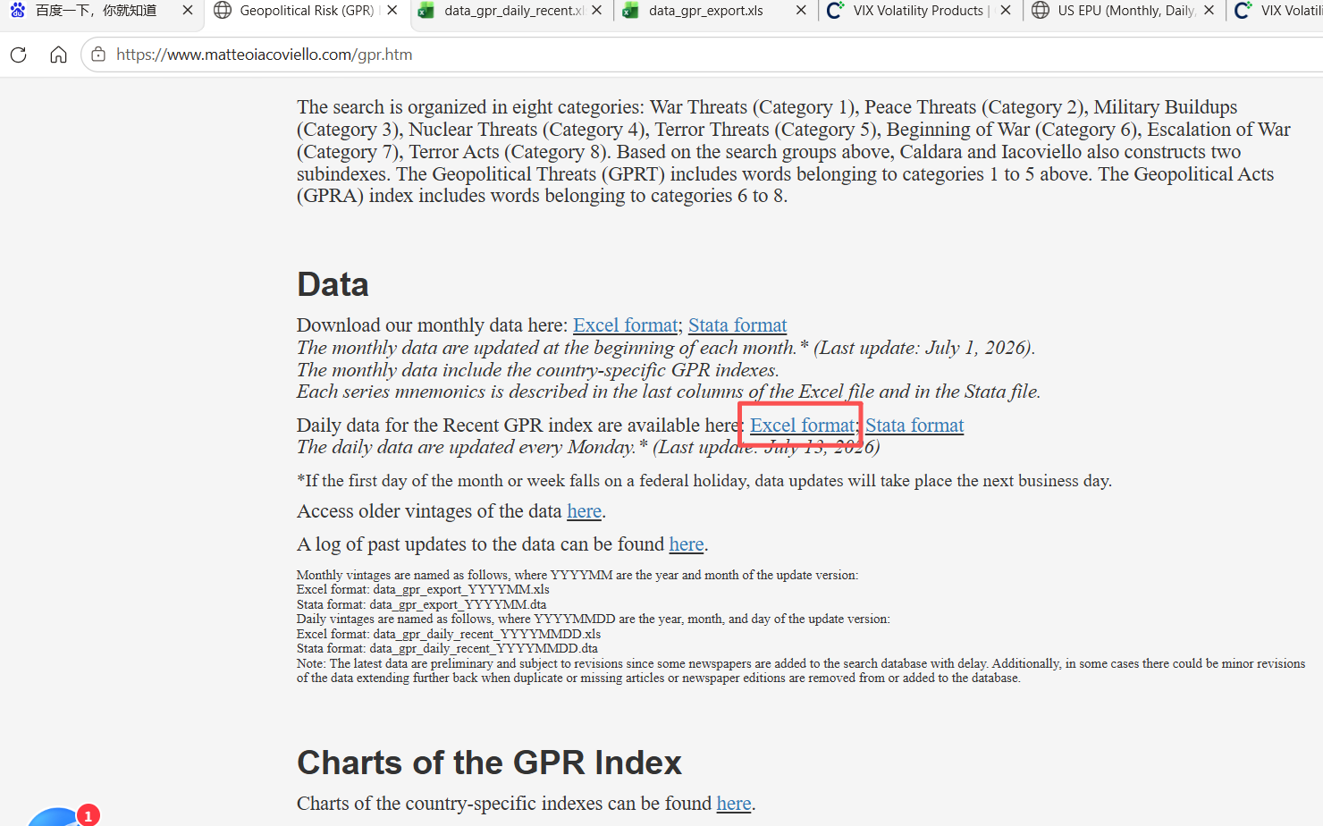

VIX
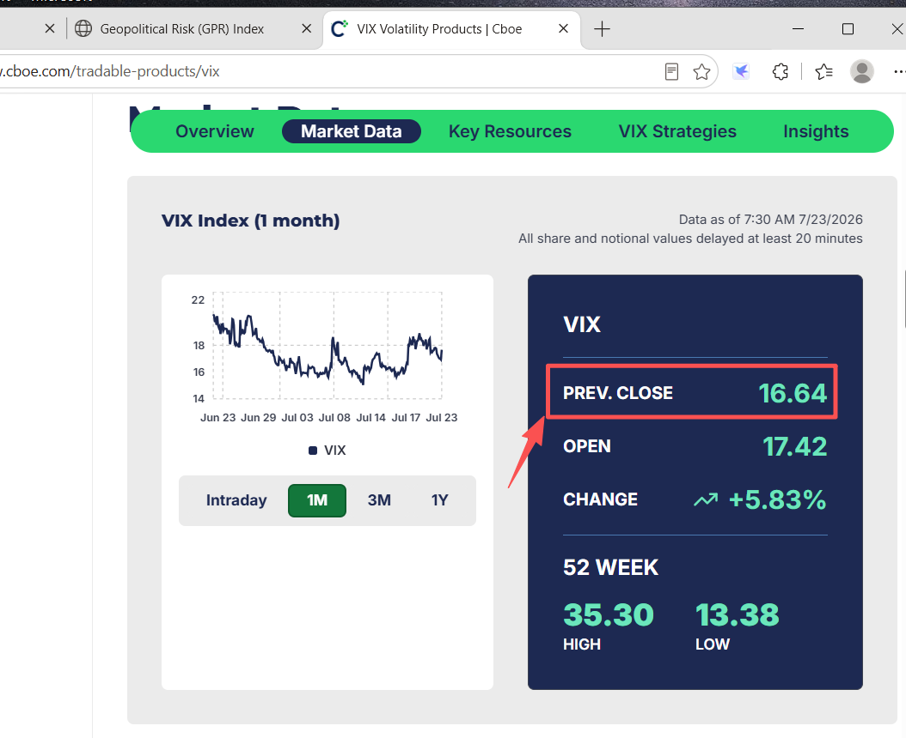

DXY
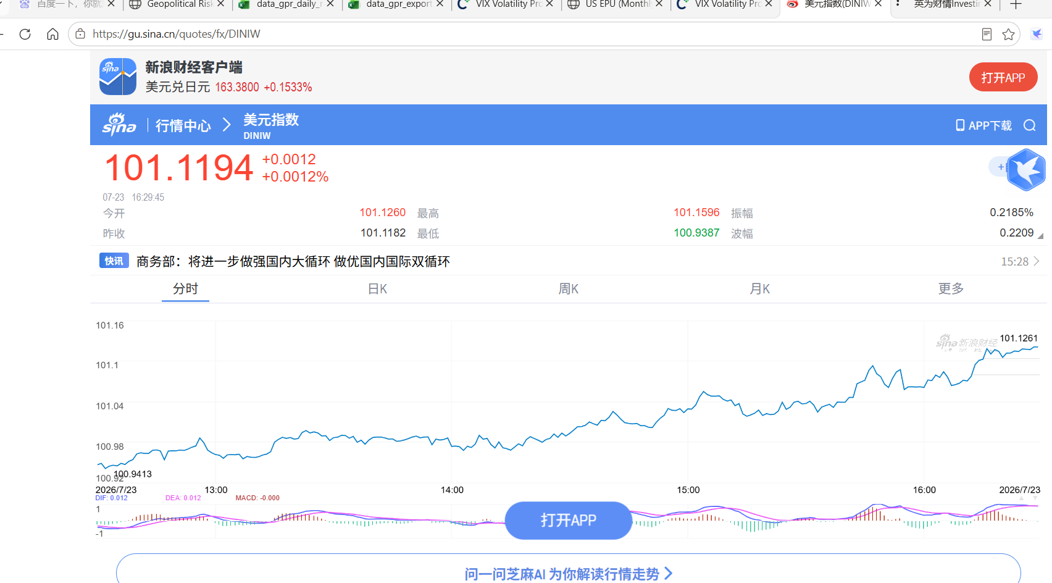

TIPS
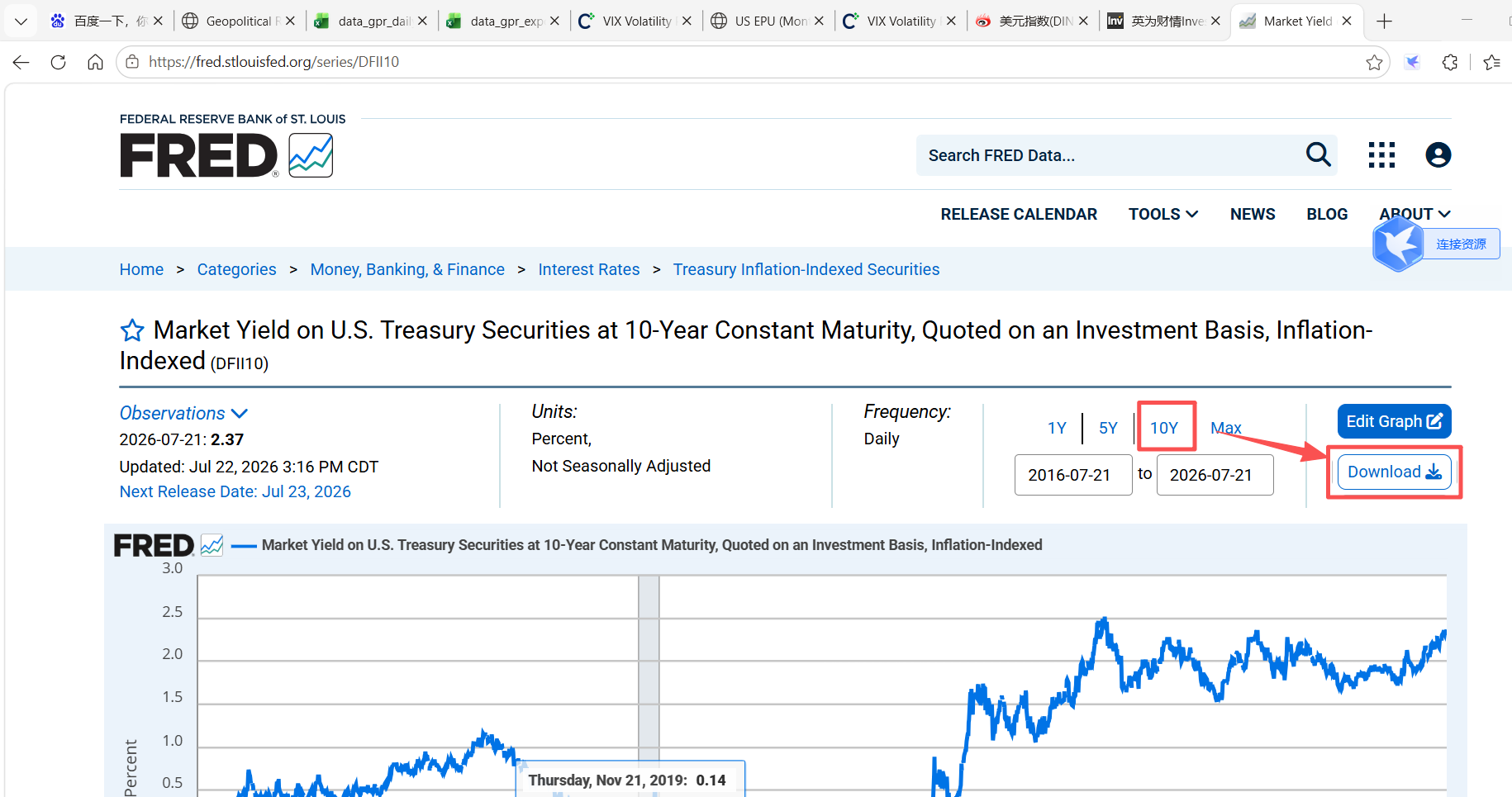

EPU
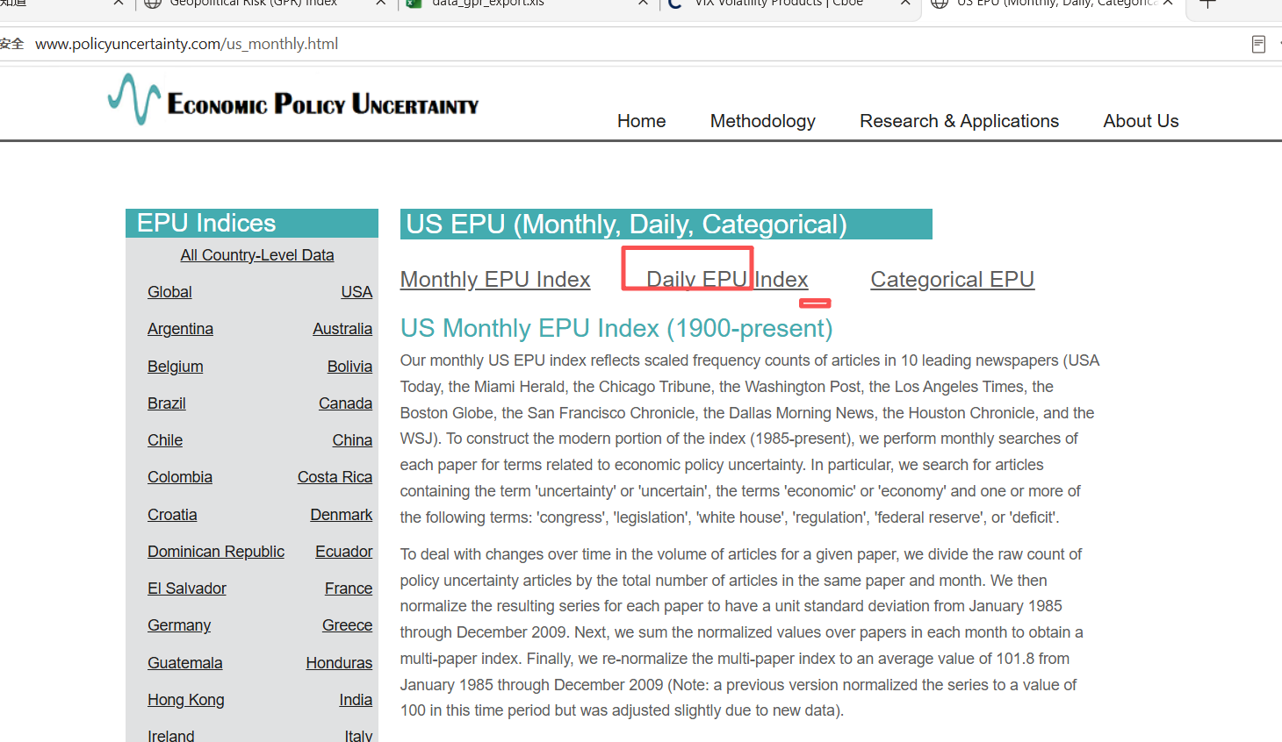

网页及指标提取
指标 | 含义 | 网址 | 数据位置 | 提取内容 | 验证
GPR | 地缘政治风险指数 | https://www.matteoiacoviello.com/gpr.htm |  | `https://www.matteoiacoviello.com/gpr.htm` 从页面提取GPR地缘政治风险指数，数据查询路径：找到数据所在位置“Daily data for the Recent GPR index are available here: Excel format”，点击“Excel format”下载数据，提取文件中最新的数据 | 技术通过
VIX | 恐慌指数 | https://www.cboe.com/tradable_products/vix/ |  | https://www.cboe.com/tradable_products/vix/'从页面提取VIX恐慌指数，数据查询路径：Prev. Close 对应的值，同时记录数据日期和时间 | 技术通过
DXY | 美元指数 | https://gu.sina.cn/quotes/fx/DINIW |  | `https://gu.sina.cn/quotes/fx/DINIW`从页面提取DXY美元指数 ，数据查询路径：最大红色字体对应的数据，同时记录数据日期和时间 | 技术通过
TIPS | 美国10年期通胀保值债券收益率 | https://fred.stlouisfed.org/series/DFII10 |  | `https://fred.stlouisfed.org/series/DFII10` 从页面提取TIPS美国10年期通胀保值债券收益率，数据查询路径：找到数据所在位置“10Y”，点击“download”下载csv文件，提取文件中所有的数据并返回最新的数据 | 技术通过
EPU | 经济政策不确定性指数 | http://www.policyuncertainty.com/us_monthly.html | 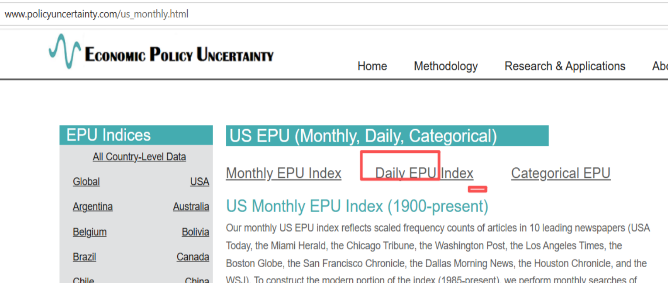 | `http://www.policyuncertainty.com/us_monthly.html` 从页面提取EPU经济政策不确定性指数，数据查询路径：找到数据入口所在位置“Daily EPU Index ”，点击“Daily EPU Index”下载csv文件，提取文件中所有的数据持久化并返回给模型最新的数据 | 技术通过
ECO_CAL | 财经日历 | https://cn.investing.com/economic-calendar | 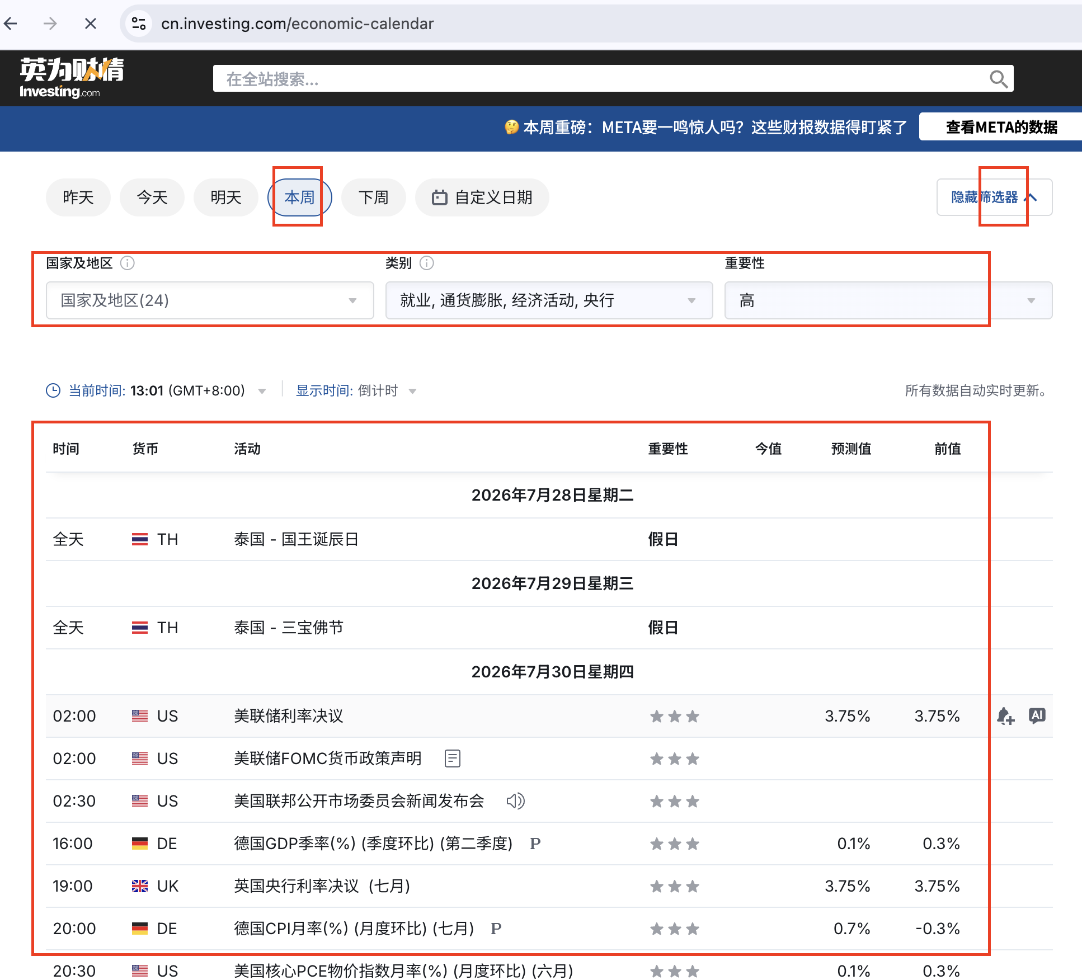 | 从页面提取财经日历市场事件，数据查询路径：展开筛选器，时间选“本周”，国家及地区为默认，类别选择“就业，通货膨胀，经济活动，央行”，重要性选择“高”，提取下方全部的查询结果（日历/时间/货币/活动/重要性/今值/预测值/前值）并持久化

